Blad1
Bestelformulier Aliexpress

Sturen naar:
mvanderklooster@davinci.nl
Naam aanvrager: | Arjan Kamberg
Aanvraagdatum: | 26-Jan-22
Afdeling: | Middenkader
Project: | L03P03 - Smartlab IOT - MQTT

Aantal Studenten | 30

Product ( knipsel ) | Opties | Link | Aantal In batch | aantal | bedrag | verzendkosten | totaal
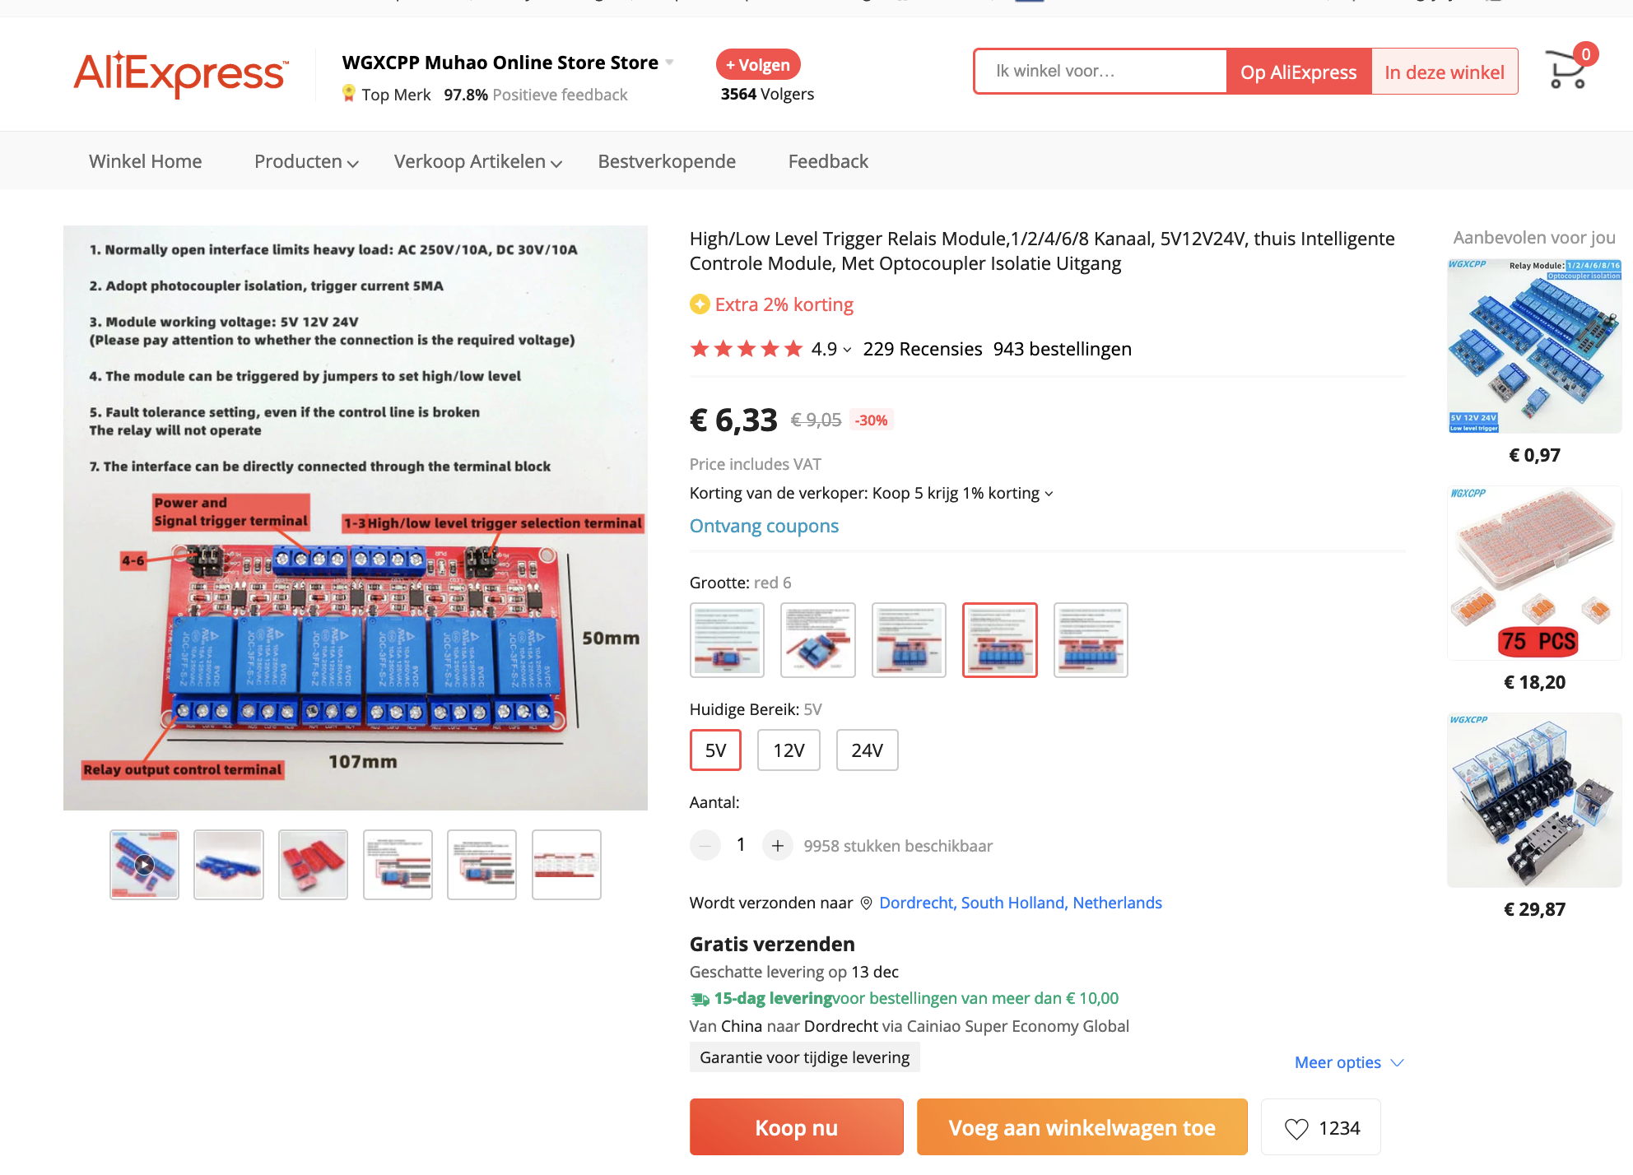 |  |  | 1 | 20 | € 6.33 | € 0.00 | € 126.60
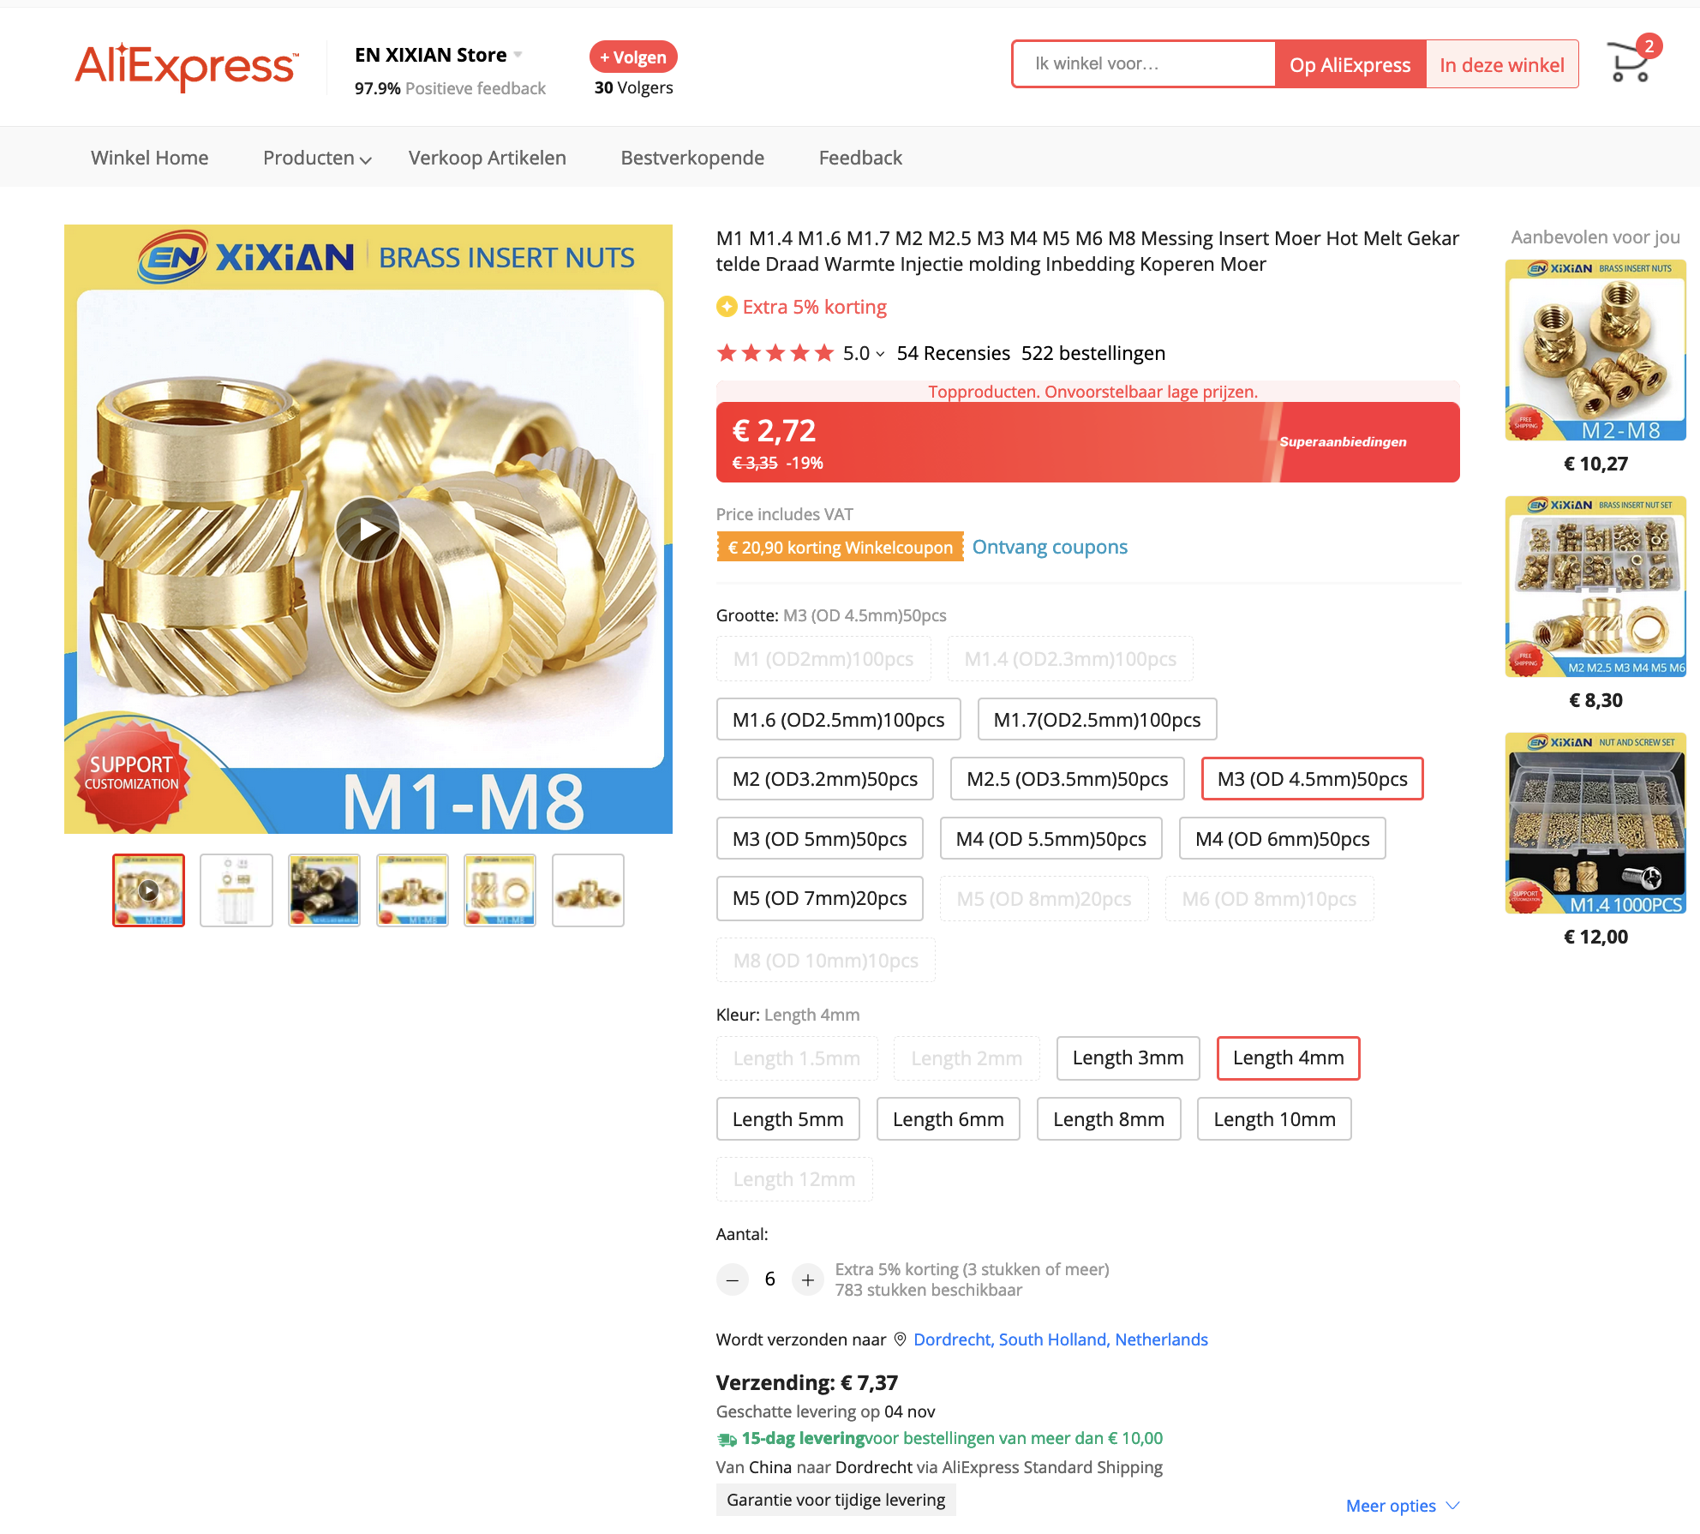 |  |  | 50 | 4 | € 2.72 | € 0.00 | € 10.88
 |  |  |  |  |  | Totaal: | € 137.48

